3Sep
1. Move แผนสีเขียวได้อยู่ ตามหลักต้อง Move แผนสีเขียวไม่ได้แล้ว
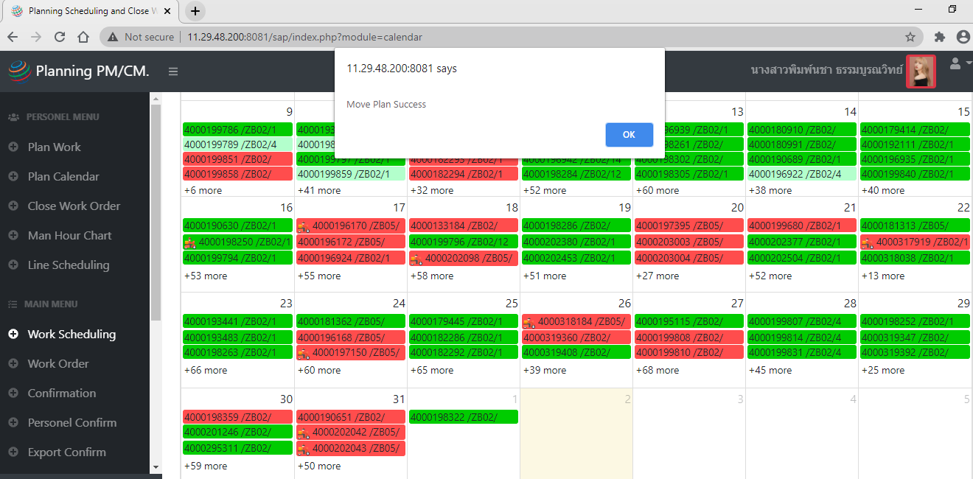

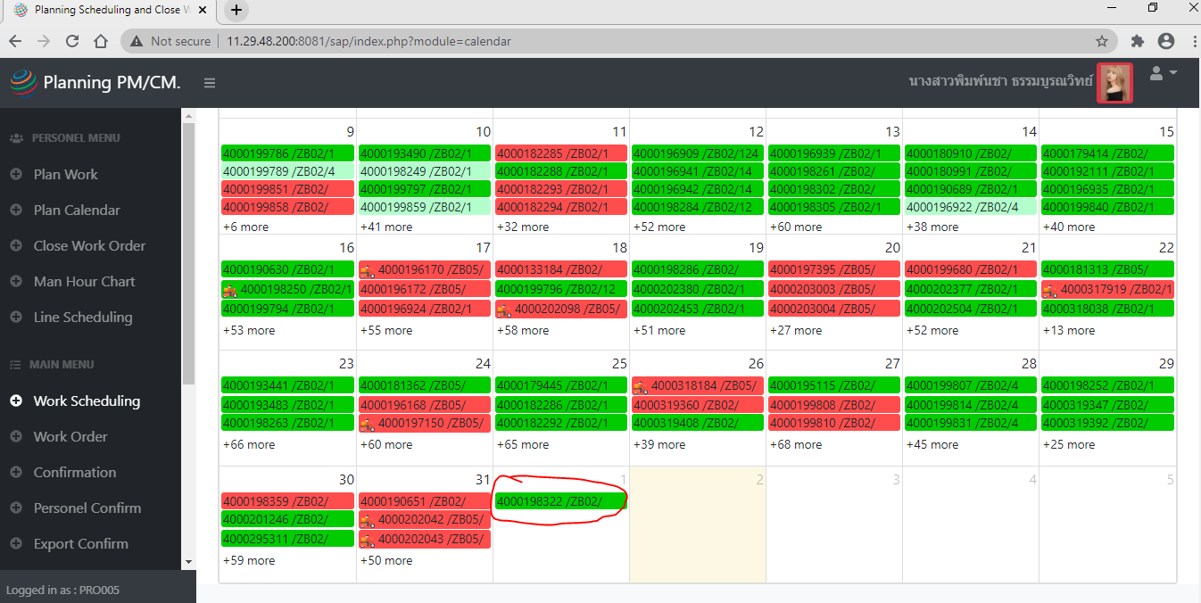

2. ขอเพิ่มสัญลักษณ์ในแต่ละ Work order ที่ถูกย้ายไปวันที่อื่น ด้วยนะคะพี่ไก่
** หมายถึง Move ในเดือนเดียวกัน
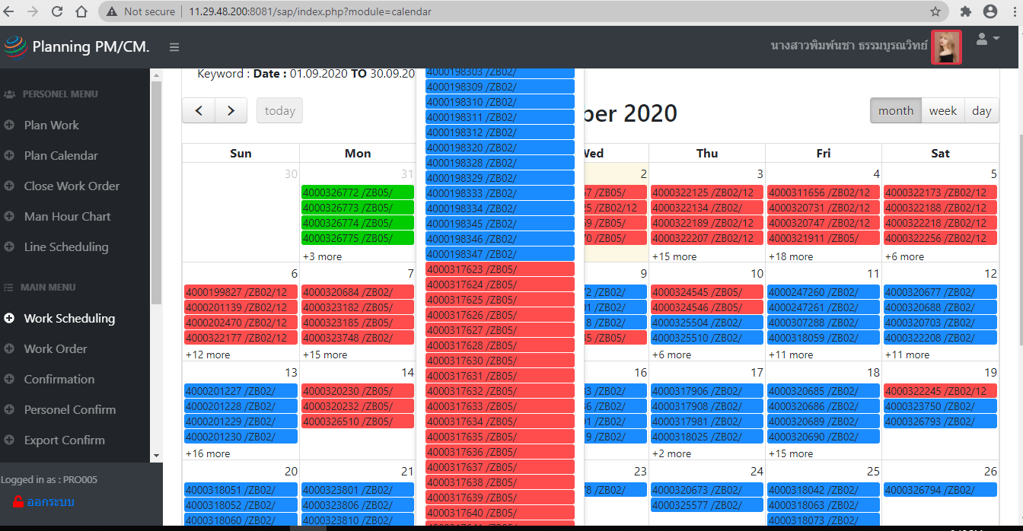

3. User นี้อัพเดทวันเกิดไป ใช้งานไม่ได้อีกเลยค่ะ


4. เจอแผนที่ขึ้น .00 แบบนี้อยู่นะคะ

4Sep
1. หลังจากช่าง confirmปิดงาน ใส่เวลาทำงาน และรูปมาใน Work order ใบที่เป็นสีเขียว หรือขึ้นเลข 4 แล้ว
- สามารถดูresult รูปและเวลาที่ช่างทำใน Work order เพื่อให้หัวหน้างานสะดวกในการเช็ค และดูผลการทำงาน
- โดยเพิ่มอีก 1 tap โชว์รูปและเวลา หรือ มีปุ่ม click เพื่อให้ลิ้งค์ไปหน้า confirm ในเมนู confirm เพื่อดูรูปได้ไหมคะ

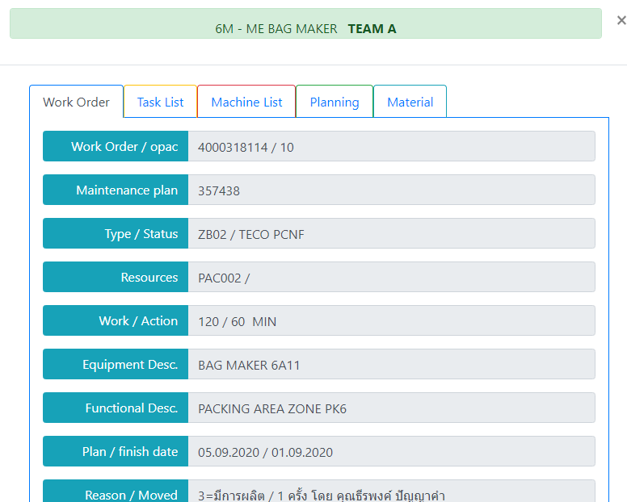
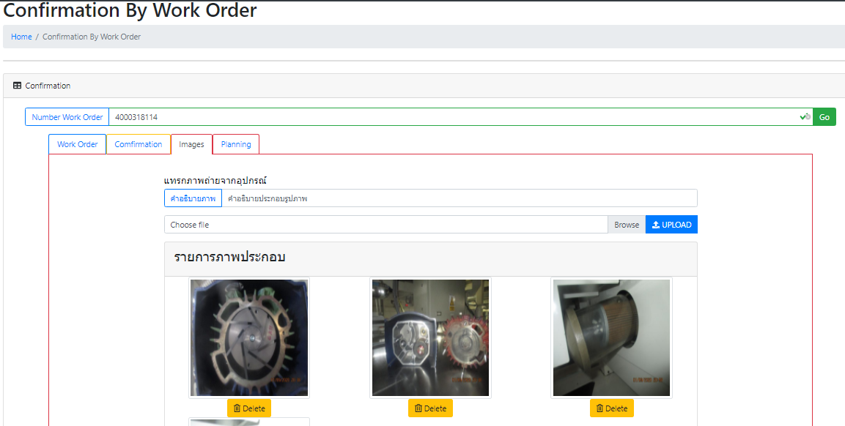

Result

ถ้าเพิ่มรูปและเวลามาใน tap result อีก tap ได้
หรือเพิ่มปุ่มกด click ไปเด้งโชว์ในหน้า Confirmation ได้ไหมคะ แบบไหนง่ายและไม่กระทบกับการประมวลโปรแกรมมากกว่ากัน

2. ช่างอยากทราบประวัติการทำงานโดย เห็นใบงานทุกใบที่ได้รับมอบหมาย หรือ มีชื่อในใบงานทุกใบ เป็นหน้า calendar
เนื่องจากตอนดู scheduling จะยังเห็นใบงานอยู่ แต่เมื่อช่างปิดงานไปแล้ว ใบงานใบนั้นจะหายออกไปจากหน้า calendar ใช่ไหมคะ
และจะโชว์เป็น list ที่ Status เปลี่ยนเป็นสีเขียวแล้วจาก SAP ในหน้าเมนู Close WO นี้ใช่ไหมคะ
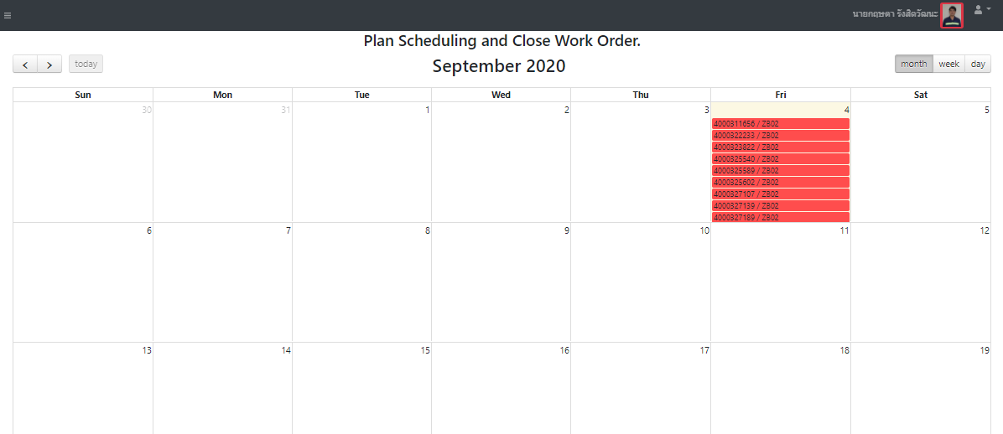
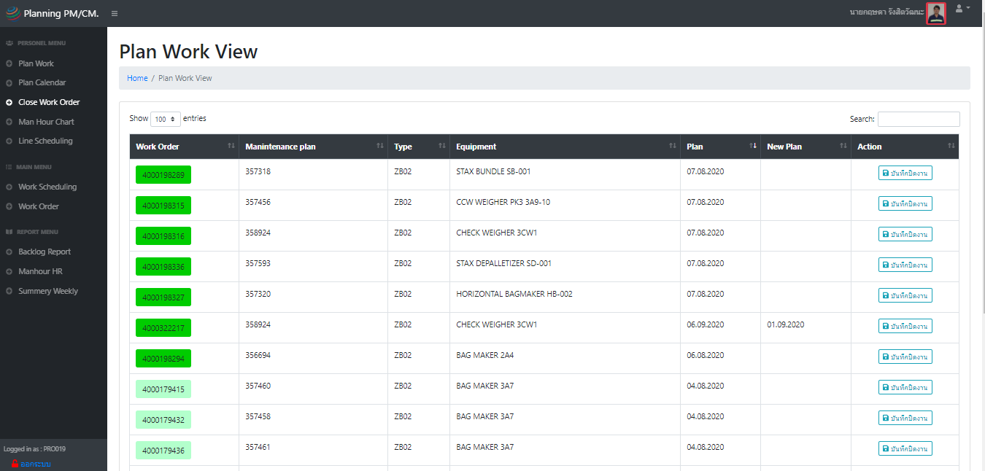

ถ้าลงเวลาทำงานแล้ว ใบงานนั้นจะหายไปจากหน้านี้ใช่ไหมคะ
และจะไปโชว์ในเมนู close Wo ก็ต่อเมื่อ update status มาจาก SAP และเป็นสีเขียวแล้วเท่านั้น
** แต่บางที น้องแก้วไม่ได้อัพเดท real timeตลอดเวลา ทำห้ใบที่ปิดงาน step 4 สีแดงแต่ยังไม่เปลี่ยน Status สีเขียวจะไม่โชว์ใน history จึงอยากเพิ่มให้ช่างเห็นทุกใบ ไม่ว่าจะเป็น status สีอะไร ก็ใช้โชว์เป็นหน้า calendar ค่ะ

3. และในเมนู close WO นี้ หมายถึงเสร็จสินทุก Step แล้วใช่ไหมคะ แต่ใบงานทำไมช่างยังสามารถ ลบเวลา confirm ได้อยู่ จริงๆ ต้องแก้ไขอะไรไม่ได้แล้วใช่ไหมคะ

4. และการกรอง Resource บน filter ชื่อช่าง จะไม่สามารถดู WO ได้เลย ไม่มีข้อมูลขึ้น อยากให้สามารถกรอง resoruce ได้จากชื่อที่ปิดงานทุกใบมาโชว์ค่ะ
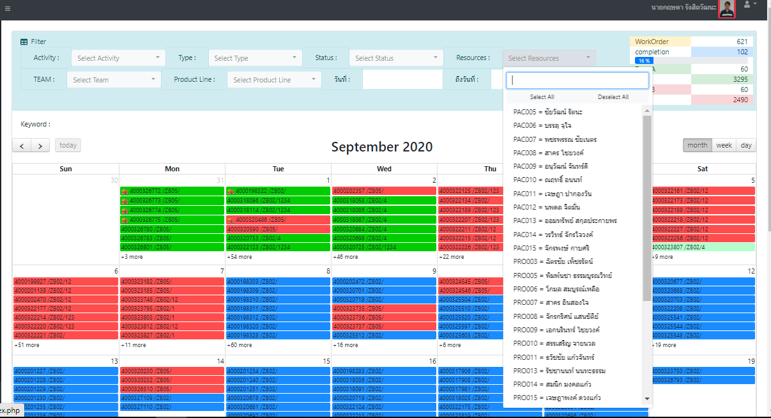

อยากให้กรองเฉพาะชื่อช่างคนนั้น แล้วแสดงทุกใบที่มีชื่อเค้าทำงาน ปิดงานอยู่
เหมือนเป็น History ของช่างแต่ละคน
แสดงทุกสถานะ

5. ในหน้า scheduling ของช่าง อยากทราบว่าใบงานนั้นมีเพื่อนที่ถูก assign งานพร้อมกัน เข้ามาลงเวลาหรือยัง โชว์เป็น %
จะได้ตามเพื่อนได้ว่ายังไม่มาปิดงาน และทราบว่าใครถูก assignให้ทำด้วยกัน

*** หมายถึง ใบงานนั้นถ้ายังปิด ลงเวลายังไม่ครบทุกคนให้ค้างไว้ในหน้า scheduling ก่อนเพื่อให้ตามกันได้

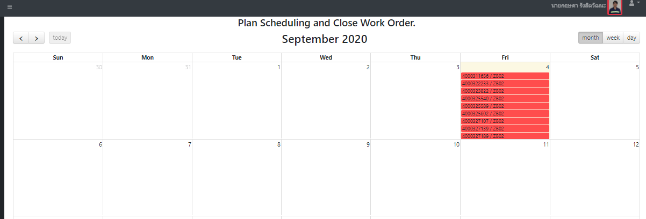

50%

33%

ถ้ายังปิดงานไม่ครบทุกคนที่หัวหน้า assignมาให้ ให้แสดง % ด้านหลังแต่ละใบว่าconfirm ไม่กี่% แล้ว ในหน้า scheduling ของช่าง
*** และถ้า confirm ครบถึง Step 4 เลข % ถึงหายไป

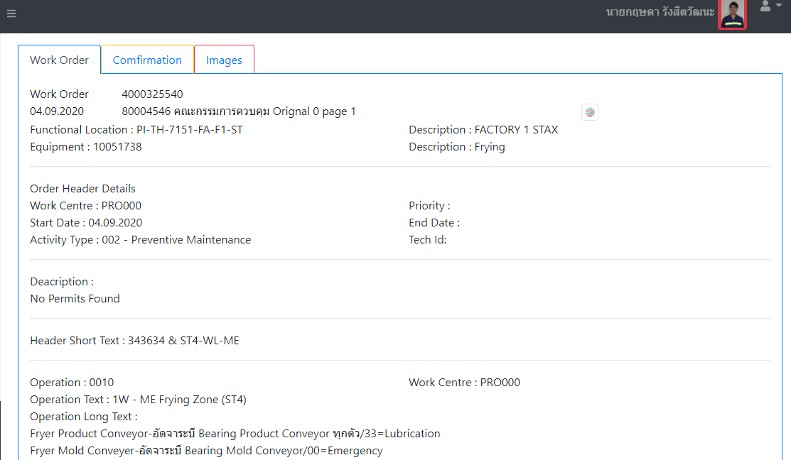
Planning

และclick เข้าไปดูสามารถเห็นอีก tap เหมือนของหัวหน้างาน ว่า assignให้ใครบ้าง แสดงรายชื่อคนที่ถูก assignทั้งหมด
** มีเครื่องหมาย โชว์หลังชื่อที่ลงเวลาแล้ว

